表紙・改定履歴
Webダイレクト販売

帳票設計書
特別条件承諾書控
R0104

© 2020 Sasuke Financial Lab Inc.

変 更 記 録
版数 REV. | 作成更新日 | 変 更 内 容 | 担 当
01 | 2020-08-24 | 初版 | 小川

帳票レイアウト
帳票レイアウト | システム | 帳票名 | 画面ID
 | Webダイレクト販売 | 特別条件承諾書控 | R0104
A

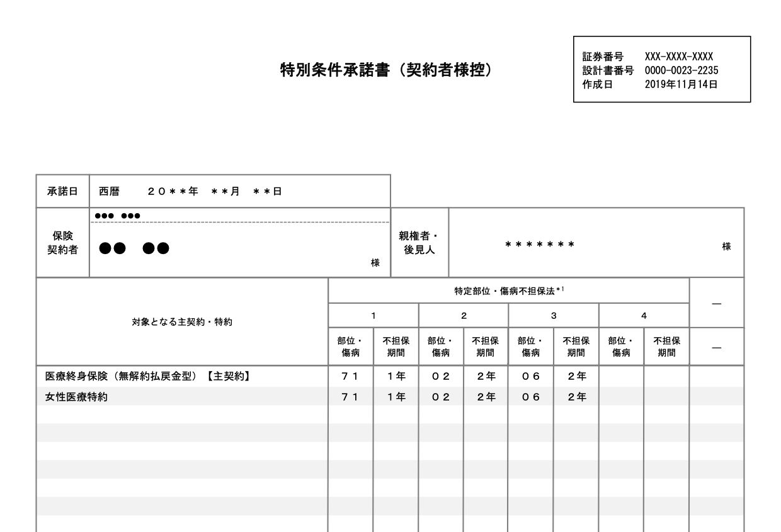
1
2

3

Webダイレクト販売では後見人の入力画面がないがどうするか。
また、Webダイレクト販売では未成年の契約はできないので、親権者のラベルは不要

4

5
6

7

Webダイレクト販売では特定部位入力画面がないがどうするか

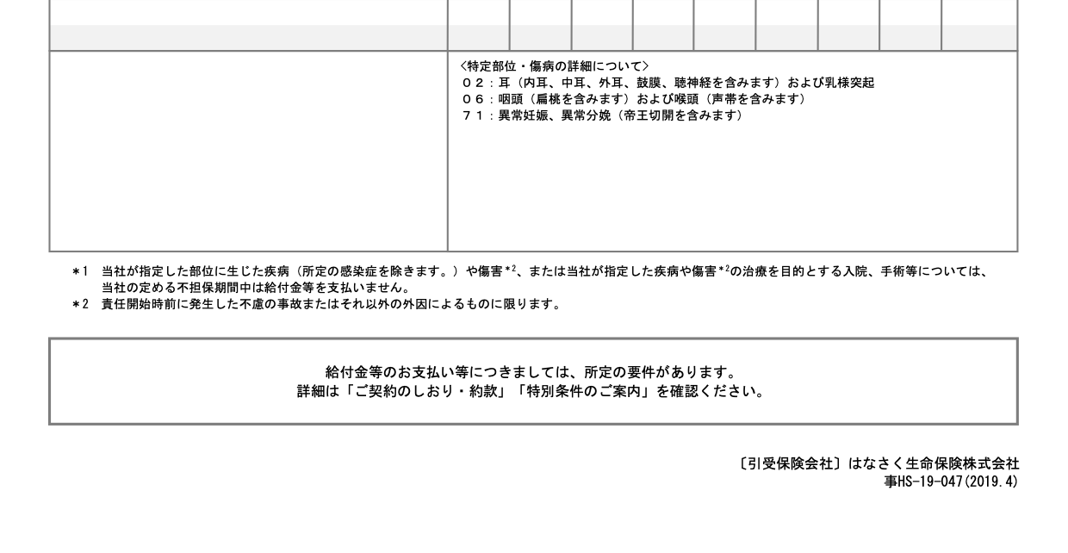

8

